Worksheet
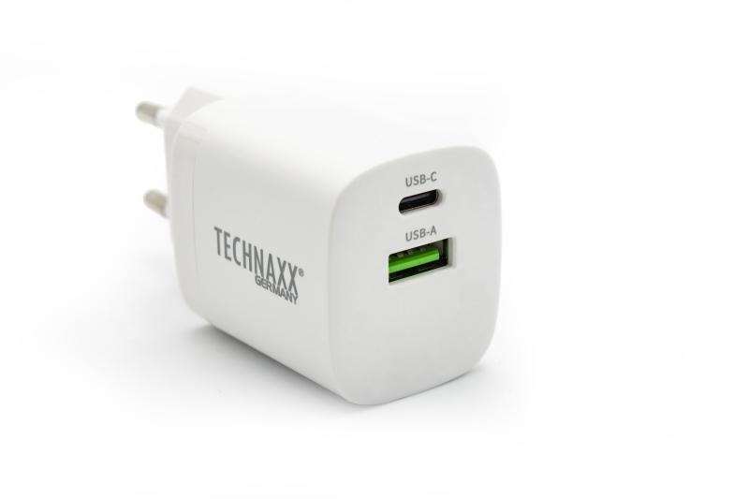
Technaxx 30W Dual Port Schnellladegerät TX-198

Artikelnummer | 5007 |  | VE | Keine Angabe
EAN | 4260358125398 |  | Stück pro Palette | Keine Angabe
Zollnummer | 85044083 |  | Lagen Pro Palette | Keine Angabe

Abmessungen - Artikel
Länge(cm) | Breite(cm) | Höhe(cm) | Gewicht(g)
8 | 4 | 3 | 74

Abmessungen - Artikelverpackung
Länge(cm) | Breite(cm) | Höhe(cm) | Leergewicht(g) | Gewicht(g) Artikel+Verpackung
10 | 3 | 18 | 13 | 90

Abmessungen - VE Karton (Masterkarton)
Länge(cm) | Breite(cm) | Höhe(cm) | Gewicht(g)
0 | 0 | 0 | 0

Verpackung - Bestandteile
Rest Zubehör (g) | Papier/Pappe (g) | Styropor (g) | Kunstst. Hohlkörper(g) | Kunstst. Folien(g) | Materialverbunde (g)
2 | 8 | 0 | 5 | 0 | 0

Weiterführende Informationen
Technaxx Reseller Portal

